HECELCHAKÁN
INSTITUTO ELECTORAL DEL ESTADO DE CAMPECHE
“25 ANIVERSARIO DEL IEEC, 1997-2022”
PROCESO ELECTORAL ESTATAL ORDINARIO 2021
MAPA DE LOS RESULTADOS DE LA ELECCIÓN DE AYUNTAMIENTOS

AYUNTAMIENTO DE HECELCHAKÁN |  |  |  |  |  |  |  |  |  |  | Resultados con base a la Sesión del Cómputo Municipal celebrada el 9 de junio de 2021.
VAXCAMPECHE | PT | PVEM | MOVIMIENTO CIUDADANO | MORENA | PES | RSP | FXM | MERCY CEH | CANDIDATOS/AS NO REGISTRADOS/AS | VOTOS NULOS | VOTACIÓN T. EMITIDA
5,877 | 2,573 | 56 | 5,847 | 1,778 | 239 | 139 | 284 | 348 | 10 | 349 | 17,500

PAN | MOVIMIENTO CIUDADANO |  | PRI | PVEM | NUEVA ALIANZA
612 | 5,203 | 62

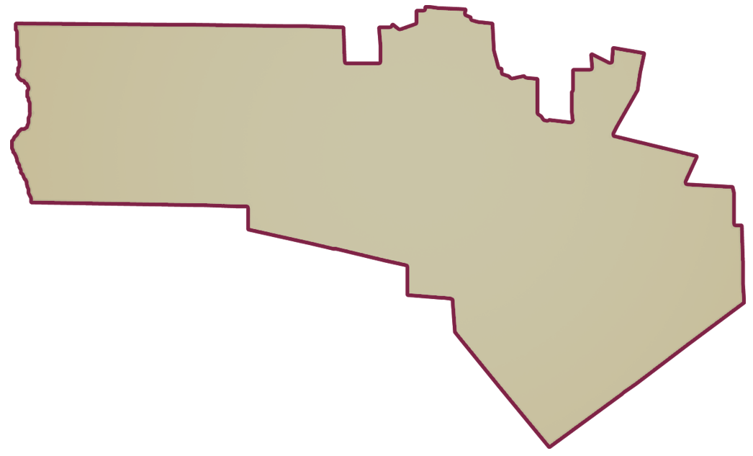
PARTICIPACIÓN CIUDADANA | 74.8984%
ABSTENCIONISMO | 25.1016%
GANADOR

LISTA NOMINAL |  | 23,365
SECCIONES |  | 18
CASILLAS |  | 40

PARTICIPACIÓN CIUDADANA |  | 74.8984%
ABSTENCIONISMO |  | 25.1016%

